Sheet1
Наименование | Разработка (Develop) | Отладка + тестирование (Preview) | Введение в эксплуатацию (Product) | Срок реализации, рабочие дни | Срок реализации, календарные дни | Срок реализации, рабочие часы
Предпроектное обследование |  |  | 9 | 9 | 14 | 72
Оформление паспорта проекта |  |  | 1 | 1 | 2 | 8
Разработка базового дизайна, функционала и алгоритма работы | 21 | 3 |  | 24 | 36 | 192

Разработка 1 модуля: Личный кабинет | 30 | 3 | 8 | 41 | 61 | 328

Разработка 2 модуля: Управление проектами |  | 3 | 8 | 11 | 17 | 88
2 модуль: Добавление, чтение, изменение и удаление рац предложений | 10 |  |  | 10 | 15 | 80
2 модуль: Создание шаблонов рац предложений | 5 |  |  | 5 | 8 | 40
2 модуль: Комментирование, модерация и рейтинг | 7 |  |  | 7 | 11 | 56
2 модуль: Списки лидеров и зал славы, глобальные рейтинги участников, система оценок и поощрений | 7 |  |  | 7 | 11 | 56

Разработка 3 модуля: Бережливое производство |  | 3 | 8 | 11 | 17 | 88
2 модуль: Добавление, чтение, изменение и удаление рац предложений | 1 |  |  | 1 | 2 | 8
2 модуль: Создание шаблонов рац предложений | 1 |  |  | 1 | 2 | 8
2 модуль: Комментирование, модерация и рейтинг | 1 |  |  | 1 | 2 | 8
2 модуль: Списки лидеров и зал славы, глобальные рейтинги участников, система оценок и поощрений | 1 |  |  | 1 | 2 | 8

Разработка 4 модуля: Служба управления персоналом |  | 3 | 8 | 11 | 17 | 88
4 модуль: 1С - Выгрузка отпусков | 8 |  |  | 8 | 12 | 64
4 модуль: Кадры - вакансии на предприятии и выдача справок с места работы | 5 |  |  | 5 | 8 | 40
4 модуль: Социальное - подача заявок на социальные выплаты | 5 |  |  | 5 | 8 | 40
4 модуль: Учебный центр - информация по повышению квалификации и подача заявки на обучение | 5 |  |  | 5 | 8 | 40

Завершение проекта. |  |  | 1 | 1 | 2 | 8
Итого | 107 | 15 | 43 | 165 | 243 | 1320
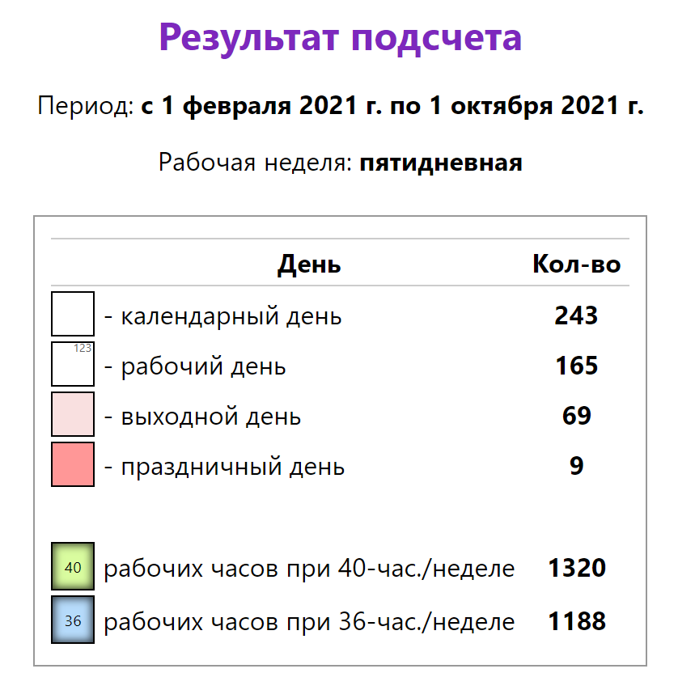
 | № | Этап | Срок | Количество рабочих дней | Результат этапа
 | 1 | Предпроектное обследование | 1.02.2021 | 10 | Собранная информация
 | 2 | Подготовка паспорта проекта | 12.02.2021 | 1 | Готовый паспорт проект
 | 3 | Разработка базового дизайна, функционала и алгоритма работы | 15.02.2021 | 20 | Базовый функционал работы системы
 | 4 | Разработка 1 модуля: Личный кабинет | 15.03.2021 | 32 | Разработанный модуль «личного кабинета»
 | 5 | Разработка 2 модуля: Управление проектами | 30.04.2021 | 33 | Разработанный модуль «управления проектами»
 | 6 | Разработка продвинутого дизайна, функционала и алгоритма работы | 18.06.2021 | 10 | Продвинутый функционал работы системы
 | 7 | Введение 1 и 2 модуля в эксплуатацию | 1.07.2021 | 7 | Введённая в работу система из двух модулей
 | 8 | Разработка 3 модуля: Бережливое производство | 12.07.2021 | 7 | Разработанный модуль «бережливое производство»
 | 9 | Введение 1, 2 и 3 модуля в эксплуатацию | 21.07.2021 | 7 | Введённая в работу система из трёх модулей
 | 10 | Разработка 4 модуля: Служба Управления персоналом | 1.08.2021 | 30 | Разработанный модуль «служба управления персоналом»
 | 11 | Введение 4 модуля в эксплуатацию | 16.09.2021 | 7 | Введённая в работу система из четырёх модулей
 | 12 | Завершение проекта | 1.10.2021 | 1 | Итоговый отчет проекта
 | 13 | Итого | 25.01.2021- 1.10.2021 | 165 | Внедрённая рабочая система

